Sheet1
Файл | tau | область | Комментарий | 1D | 2D
201 (Nuclon) | 10 | betta < 1 | Не хватило диффузии, нужно либо увеличить область, либо коэффициент. Положение поверхностей почти не изменилось | 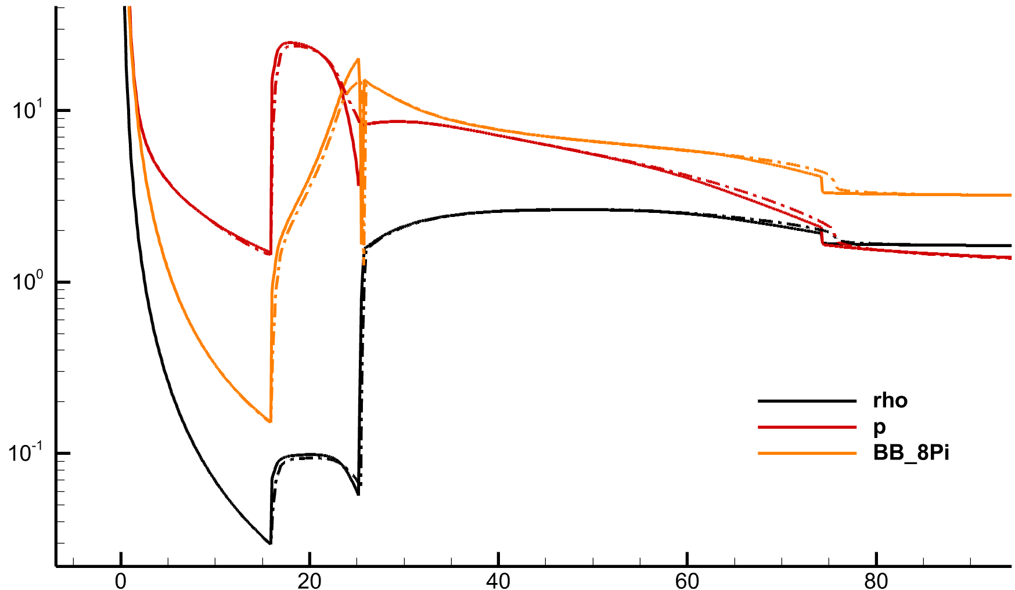 | 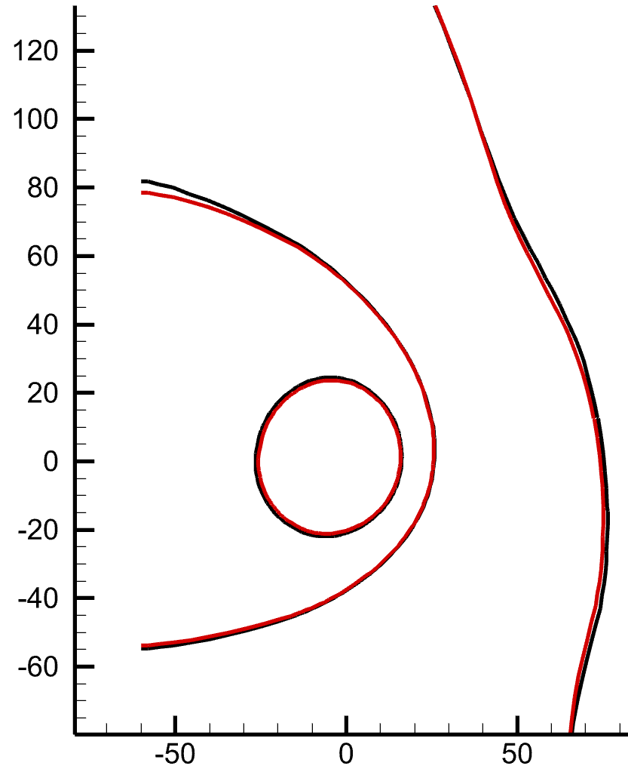
301 (Iprobe) | 5 | betta < 1 | Диффузии много, но только вблизи HP, надо включить диффузию во всей области | 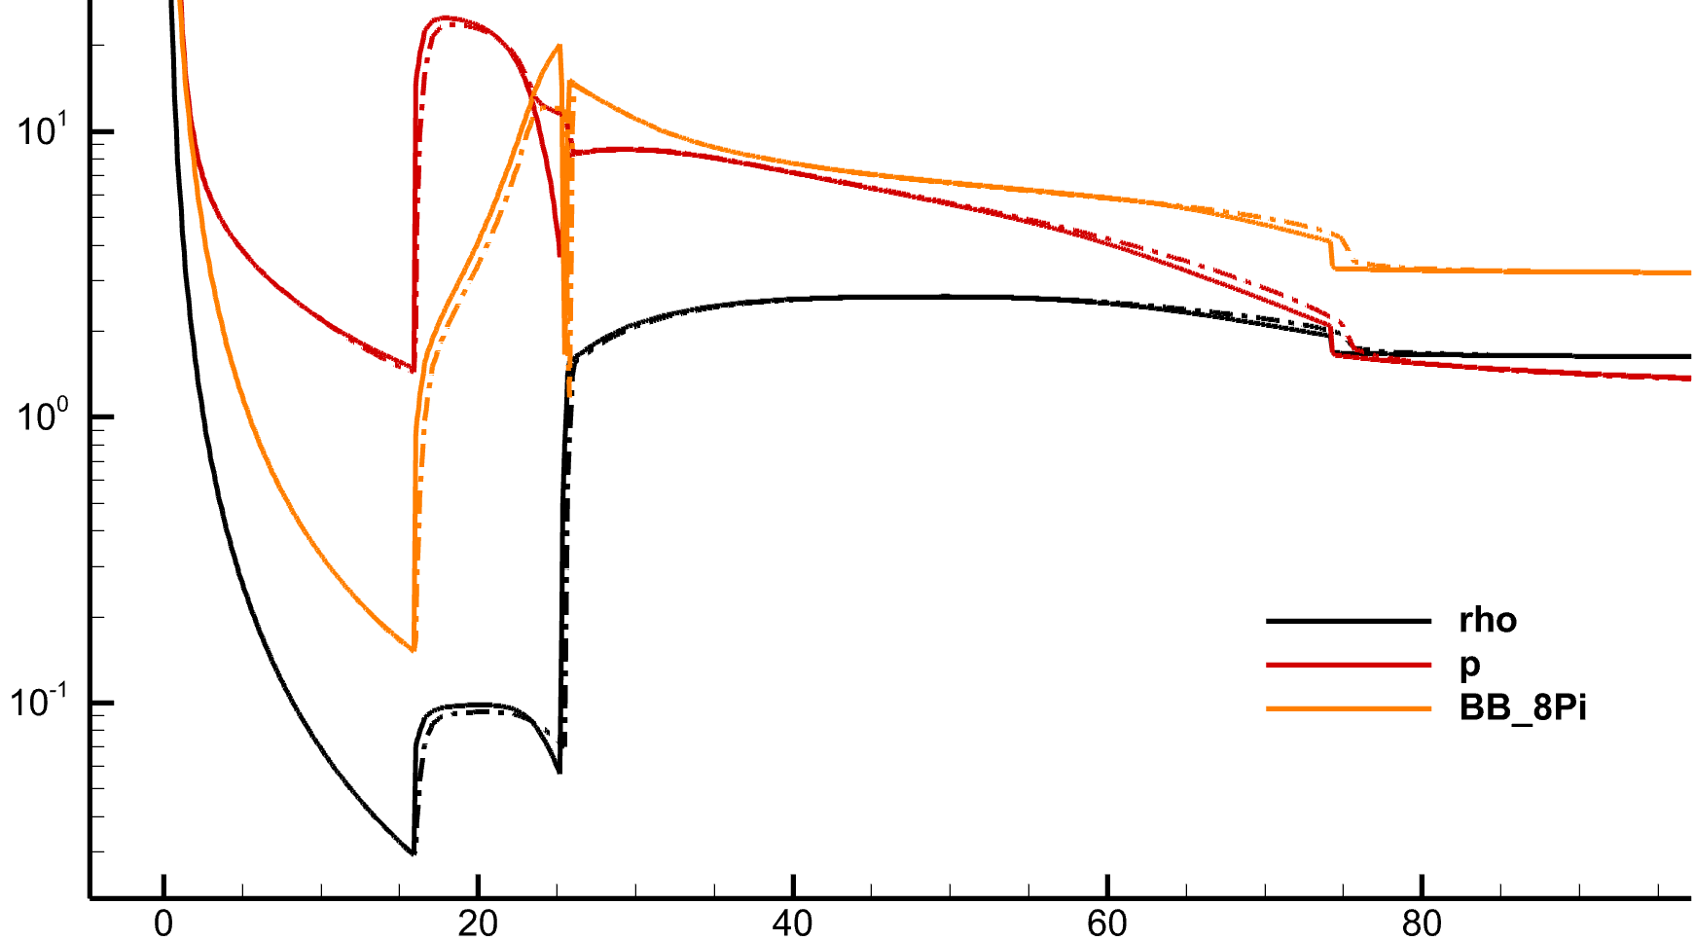 | почти нет влияния
 | 10 | zona = 2

